GABAS
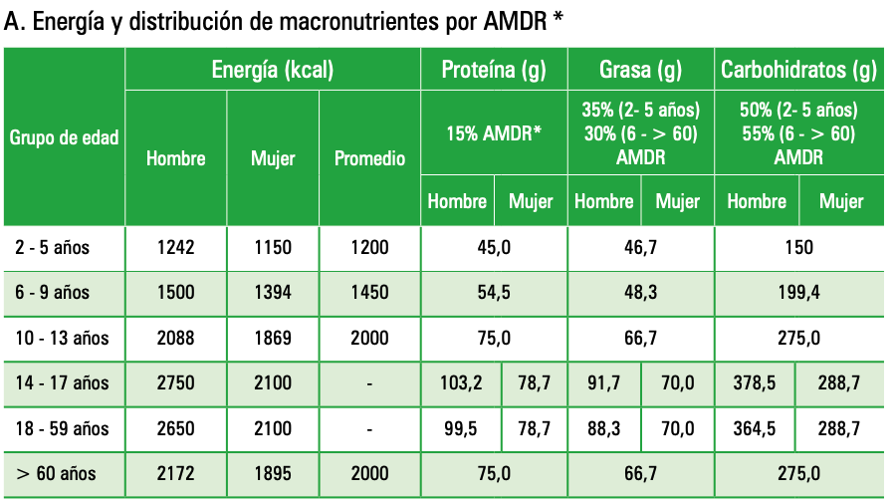
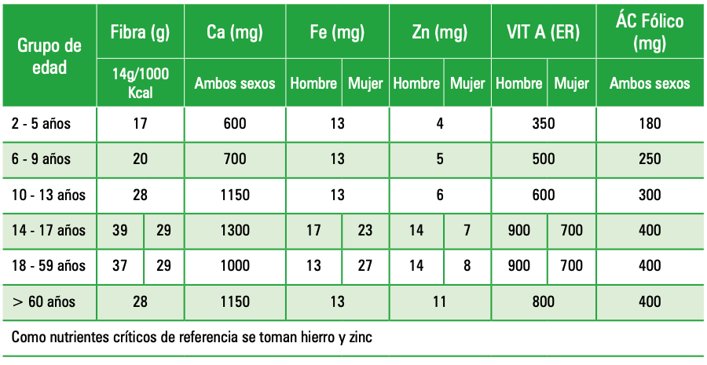
 | KCAL |  |  |  |  | PROT |  |  |  | GT |  |  |  | CHO |  |  |  | FD GABA Masc |  |  |  | CA |  |  | FE
 | GABA |  |  | ESTUDIO | COMPARACION | GABA |  | ESTUDIO | COMPARACION | GABA |  | ESTUDIO | COMPARACION | GABA |  | ESTUDIO | COMPARACION | GABA |  | ESTUDIO | COMPARACION | GABA | ESTUDIO | COMPARACION | GABA |  | ESTUDIO | COMPARACION
Grupo | Kcal GABA Masc | Kcal GABA Fem | Kcal GABA Prom | Kcal Percibida |  | Prot GABA Masc | Prot GABA Fem | Prot Percibida |  | GT GABA Mac | GT GABA Fem | GT Percibida |  | CHO GABA Masc | CHO GABA Fem | CHO Percibida |  | FD GABA Masc | FD GABA Fem | FD Percibida |  | CA GABA | CA Percibida |  | FE BAGA Masc | FE GABA Fem | FE Percibida
19 - 30 | 2650 | 2100 |  | #DIV/0! | #DIV/0! | 99.5 | 78.7 | #DIV/0! |  | 88.3 | 70 | #DIV/0! |  | 364.5 | 288.7 | #DIV/0! |  | 37 | 29 | #DIV/0! |  | 1000 | #DIV/0! |  | 13 | 27 | #DIV/0!
31 - 59 | 2650 | 2100 |  | #DIV/0! | #DIV/0! | 99.5 | 78.7 | #DIV/0! |  | 88.3 | 70 | #DIV/0! |  | 364.5 | 288.7 | #DIV/0! |  | 37 | 29 | #DIV/0! |  | 1000 | #DIV/0! |  | 13 | 27 | #DIV/0!
60+ | 2172 | 1895 | 2000 | 1669.5877778 | 330.41222222 | 75 | 75 | 76.868444444 |  | 66.7 | 66.7 | 44.027666667 |  | 275 | 275 | 241.96166667 |  | 28 | 28 | 31.717444444 |  | 1150 | 661.52266667 |  | 13 | 13 | 10.185777778

ID | kcal | prot | gt | cho | fd | ca | fe
1 | 1477.7276 | 77.16764 | 40.10404 | 200.29277 | 26.07434 | 545.8128 | 11.67579
2 | #DIV/0! | #DIV/0! | #DIV/0! | #DIV/0! | #DIV/0! | #DIV/0! | #DIV/0!
3 | 2070.0133333 | 98.946333333 | 57.853 | 286.835 | 56.802333333 | 393.068 | 15.997333333
4 | #DIV/0! | #DIV/0! | #DIV/0! | #DIV/0! | #DIV/0! | #DIV/0! | #DIV/0!
5 | #DIV/0! | #DIV/0! | #DIV/0! | #DIV/0! | #DIV/0! | #DIV/0! | #DIV/0!
6 | 1135.5 | 78.8 | 31.6 | 136.35 | 13.65 | 333 | 5.9
7 | #DIV/0! | #DIV/0! | #DIV/0! | #DIV/0! | #DIV/0! | #DIV/0! | #DIV/0!
8 | #DIV/0! | #DIV/0! | #DIV/0! | #DIV/0! | #DIV/0! | #DIV/0! | #DIV/0!
9 | 1803.25 | 52.859 | 42.63 | 302.7 | 24.7 | 1258.5 | 8.66

